繫筋家族
鋼筋計料表
繫筋家族
編號 | 號數 | A(cm) | B(cm) | C(cm) | D(cm) | E(cm) | F(cm) | G(cm) | 圖示 | 長度(cm) | 數量 | 重量(kg) | 備註 | 讀取CAD文字
1 | #4 | 101.5 |  |  |  |  |  |  | 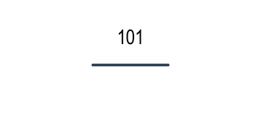 | 102 | 20 | 101 | 梁繫 | 梁繫#4-101.5x20
2 | #3 | 1000 |  |  |  |  |  |  | 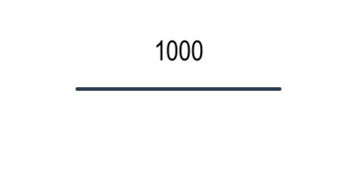 | 1000 | 20 | 561 | 梁繫 | 梁繫#3-1000x20
3 | #5 | 3000 |  |  |  |  |  |  | 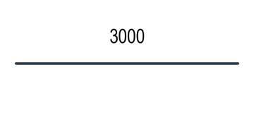 | 3000 | 20 | 4656 | 柱繫 | 柱繫#5-3000x20
4 | #5 | 555.5 |  |  |  |  |  |  | 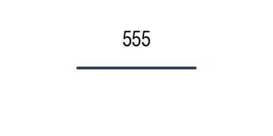 | 556 | 20 | 862 | 柱繫 | 柱繫#5-555.5x20
5 | #3 | 51 |  |  |  |  |  |  | 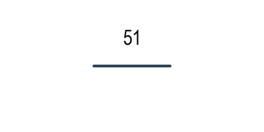 | 51 | 20 | 29 | 牆繫 | 牆繫#3-51x20
6 | #4 | 62.5 |  |  |  |  |  |  |  | 62 | 20 | 62 | 牆繫 | 牆繫#4-62.5x20

統計摘要
總數量 | 120 支 | 總重量 | 6271.00 kg | 總長度 | 95420 cm | 鋼筋類型 | 3 種

生成時間：2025-06-23 14:06:48 | 圖示模式：圖文混合模式 | 圖形功能：啟用

箍筋家族
鋼筋計料表
箍筋家族
編號 | 號數 | A(cm) | B(cm) | C(cm) | D(cm) | E(cm) | F(cm) | G(cm) | 圖示 | 長度(cm) | 數量 | 重量(kg) | 備註 | 讀取CAD文字
1 | #5 | 50 | 75 |  |  |  |  |  | 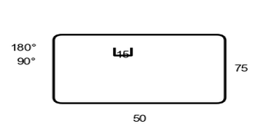 | 125 | 20 | 194 |  | 地箍#5(50x75)=20
2 | #4 | 50 | 75 |  |  |  |  |  | 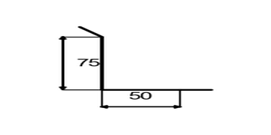 | 125 | 20 | 124 |  | L箍#4(50+75)=20
3 | #5 | 50 | 75 |  |  |  |  |  | 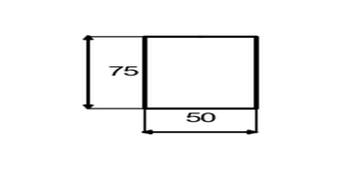 | 125 | 20 | 194 |  | U箍#5(50x75)=20
4 | #4 | 50 | 75 |  |  |  |  |  | 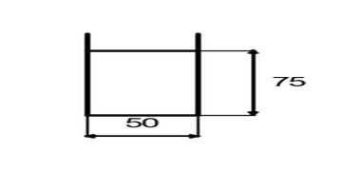 | 125 | 20 | 124 |  | 牆箍#4(50x75)=20
5 | #4 | 50 | 75 |  |  |  |  |  | 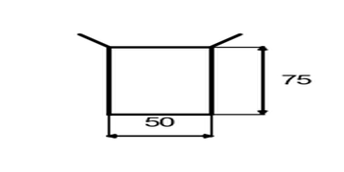 | 125 | 20 | 124 |  | 柱箍#4(50x75)=20
6 | #3 | 50 | 75 |  |  |  |  |  | 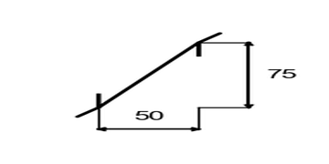 | 125 | 20 | 70 |  | 半箍#3(50+75)=20

統計摘要
總數量 | 120 支 | 總重量 | 830.00 kg | 總長度 | 15000 cm | 鋼筋類型 | 3 種

生成時間：2025-06-23 14:06:48 | 圖示模式：圖文混合模式 | 圖形功能：啟用

特殊鋼筋
鋼筋計料表
特殊鋼筋
編號 | 號數 | A(cm) | B(cm) | C(cm) | D(cm) | E(cm) | F(cm) | G(cm) | 圖示 | 長度(cm) | 數量 | 重量(kg) | 備註 | 讀取CAD文字
1 | #5 | 3000 |  |  |  |  |  |  |  | 3000 | 20 | 4656 | 安 | 安#5-3000x20
2 | #5 | 85 |  |  |  |  |  |  | 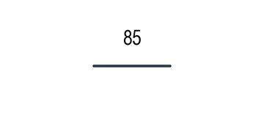 | 85 | 20 | 132 | 安 | 安#5-85x20
3 | #5 | 25 | 1000 |  |  |  |  |  | 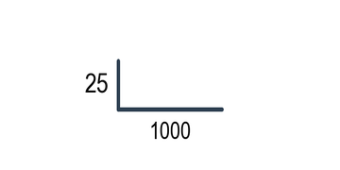 | 1025 | 20 | 1591 | 安 | 安#5-25+1000x20
4 | #4 | 30 | 60 |  |  |  |  |  | 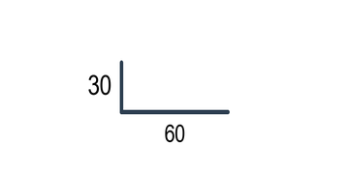 | 90 | 20 | 90 | 安 | 安#4-30+60x20

統計摘要
總數量 | 80 支 | 總重量 | 6469.00 kg | 總長度 | 84000 cm | 鋼筋類型 | 2 種

生成時間：2025-06-23 14:06:48 | 圖示模式：圖文混合模式 | 圖形功能：啟用

